README
インストール方法 | 使用方法
ステップ１： このエクセルファイルを所定の場所に保存（このパスをEXCEL_DATA_PATHとする） ステップ２： マクロ用自己署名証明書を作成(作成方法： https://support.microsoft.com/ja-jp/office/%E3%83%9E%E3%82%AF%E3%83%AD-%E3%83%97%E3%83%AD%E3%82%B8%E3%82%A7%E3%82%AF%E3%83%88%E3%81%AB%E3%83%87%E3%82%B8%E3%82%BF%E3%83%AB%E7%BD%B2%E5%90%8D%E3%82%92%E8%BF%BD%E5%8A%A0%E3%81%99%E3%82%8B-956e9cc8-bbf6-4365-8bfa-98505ecd1c0) ステップ３： 報告メールテンプレートファイル作成。Outlookで新しいメールを作成し、報告メールのデフォルト送信先を指定した後、[ファイルメニュー]->[名前を付けて保存]で、Outlookテンプレート形式で任意の名前で保存。（保存先ディレクトリ: C:\Users\"ユーザ名"\AppData\Roaming\Microsoft\Templates)。テンプレートの件名と本文は未指定でよい。作成した報告メールテンプレートファイルのパスをTEMPLATE_PATHとする。 ステップ４： Outlooｋの「開発」タブを以下により有効化 1. [ファイル] タブの [リボンのユーザー設定]> に移動 2. [リボンのユーザー設定] および [メイン タブ] の下の [開発] チェック ボックスをオン ステップ５： 「開発」タブに移動し、Visual BasicメニューでＶBAを起動 ステップ６： 「報告メール作成マクロ」シートにあるマクロをVBAのThisOutLookSessionに追加し（図１参照）、マクロ内の報告データの参照パスをステップ１のEXCEL_DATA_PATHに変更し、報告メールテンプレートファイルの参照パスをTEMPLATE_PATHに変更する。 ステップ７： VBAの[ツール]->[デジタル署名]メニューでマクロに署名し、マクロを保存。 ステップ８： ステップ３と同様の方法で「開発」タブを有効化し、「開発」タブからVBAを起動した後、このエクセルファイルの「セル内自動改行マクロ」シートからマクロをコピーし、VBAの「報告内容」シートのマクロ編集画面にペーストし、保存。このとき、図１のメッセージボックスが表示されるので、「いいえ」をクリックし、Excelマクロ有効ブック(拡張子は.xlsm)として保存。もしくは、[ファイル]->[名前を付けて保存]メニューでExcelマクロ有効ブックとして保存。 | ・インストールした.xlsmファイルを開き、「開発」タブに移動し、マクロメニューで追加したマクロを実行。マクロをリボンにボタンとして登録しておけばボタンクリックによりマクロ実行が可能になる。（参考: https://support.microsoft.com/ja-jp/office/%E3%83%9C%E3%82%BF%E3%83%B3%E3%81%AB%E3%83%9E%E3%82%AF%E3%83%AD%E3%82%92%E5%89%B2%E3%82%8A%E5%BD%93%E3%81%A6%E3%82%8B-728c83ec-61d0-40bd-b6ba-927f84eb5d2c) ・「報告内容」シートは必ず先頭シートとする。 ・報告メールのタイトルは、「報告内容」シートのA1セルの内容＋(日付）となる。 ・報告メールに含まれる報告は、日付が今日のものだけであり、かつ、空のセルは報告メールに含まれない。 ・「報告内容」シートのA列のセルへの日付の入力は、いったんTODAY()関数で自動取得した後、同じセルへのコピー＆ペーストで値だけペーストするとよい。 ・「報告内容」シートのB列以降の各列にプロジェクト毎の報告を入れる。各列の先頭行には大項目名（e.g., プロジェクト名）を入れる。大項目名は、報告メールの本文で大項目の見出しとして使用される。 ・「報告内容」シートでは、B列以降のセル内のテキストは１行最大８０文字となるように改行(LF)を自動挿入するマクロを使用している。 ・セルに手動で改行を入れるにはAlt-ENTERを使用する。

図１
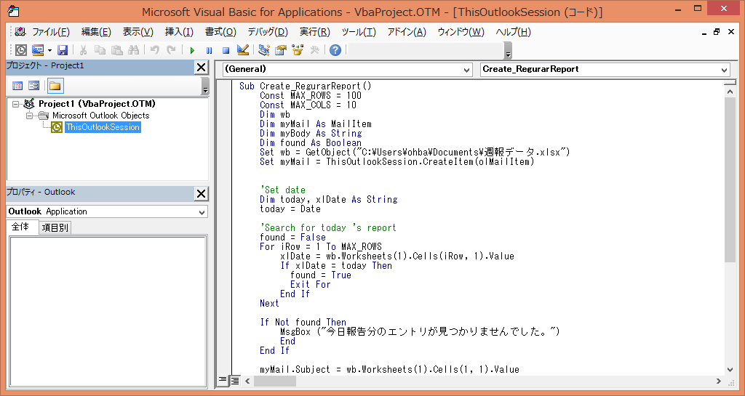

図２

